やり方
 |  | 関連ファイル一覧の作成やり方をご紹介させていただきます

例
１．アプリケーション配置ディレクトリアドレス
https://se-wiki.so-net.ne.jp/pages/viewpage.action?pageId=803046024
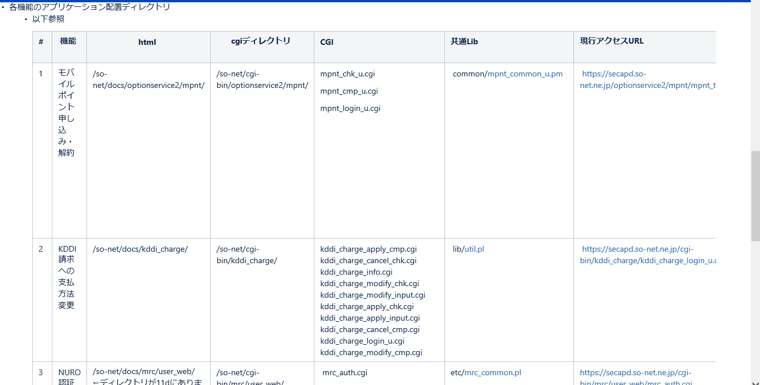

 | 以上のウェブサイトで
 | １ /so-net/docs/optionservice2/mpnt/ |  |  | ファイルアドレスが分かります
 | 11d現行サーバーで

 |  |  |  |  | アドレスの下に配置したファイル

 | vi mpnt_top_u.html
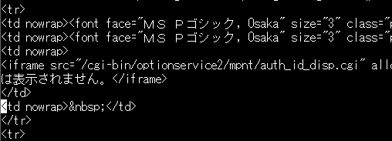

 |  |  |  |  | 関連ファイル
 |  |  |  |  | /cgi-bin/optionservice2/mpnt/auth_id_disp.cgi

 |  |  |  |  |  | 関連ファイル
 |  |  |  |  |  | /optionservice/common/common_footer5.html

 | 以上です。一々ファイルを確認するので、すごく時間がかかります。
 | 色マーク説明

 |  |  | ファイルアドレス

 |  |  | ディレクトリ

 |  |  | ファイル

 |  |  | デプロイファイル

